Instr_bollkalle_inträ
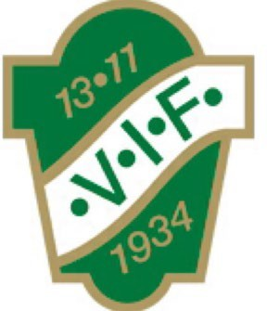
Instruktion Bollkajsor/Bollkallar och inträde
Bollkajsor/Bollkallar:
Samling 45 min innan matchstart iklädda Våmbskläder.
Bollkajsorna/Bollkallar ska bära västar. Fyra konor ska ställas ut runt planen, 1 bakom respektive mål samt 1 på respektive långsida enligt bild nedan.

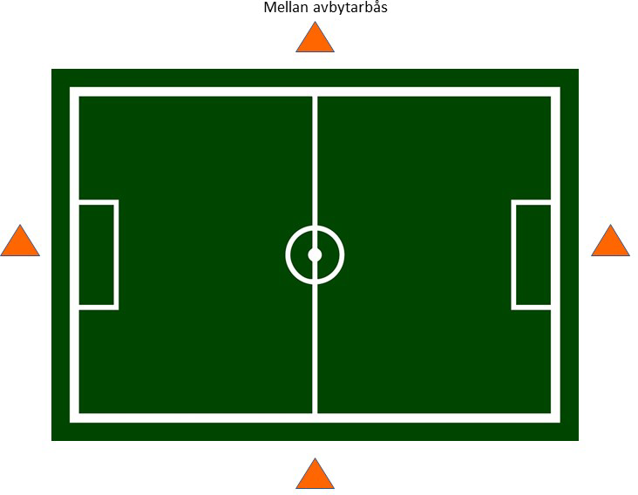

Västar och konor finns i tvättstugan – gaveln mot c-plan i huset med omklädningsrum, använd nyckel märkt ”Juniorrum”, hänger på nyckeltavlan i ledarrummet (rakt fram från ingången) i klubbstugan.
Bollkajsorna/Bollkallar står 1 bakom respektive mål samt 2 på långsidan (ej avbytarbänken, där har tränarna i det spelande laget koll). Vid brist på Bollkajsorna/Bollkallar, prioritera långsidan.
Informera före matchstart att Bollkajsorna/Bollkallar ska låta bollen ligga still på konen och vara förberedda när spelarna behöver bollen.
I halvlek får Bollkajsorna/Bollkallar en korv med bröd och festis (de behöver inte stå i vanliga kön till kiosken utan ska gå direkt till dörren på sidan).

Inträde:
Föräldrar hämtar inträdesväskorna och spelprogram, finns i en svart väska i köket i klubbstugan. Enbart betalning via Swish, om Swish ligger nere är det ok med kontant betalning.
Båda ingångarna till Claesborg ska bemannas fram till 2:a halvleks start. 1. Ingången upp från parkeringen 2. Ingången i staketet bakom målet på A-plan
Gatupratare finns i klubbstugan, ställ upp den mitt i gången (ingången upp från parkeringen) för att lättare få kontakt med publiken, vid köbildning kan publiken själva påbörja betalning. Summor inträde: DIV 2 Dam 50kr DIV 6 Herr 40kr Barn, ungdomar upp till 18 år samt medlemmar (mot uppvisat medlemskort) har fritt inträde.
De svarta väskorna läggs tillbaka i köket efter matchen. Har man tagit emot kontantbetalning lägger man pengarna i ett kuvert, skriver ”Inträde match” utanpå och stoppar in det i kanslist brevinkastet.

Tack till er och era ungdomar för hjälp med detta uppdrag!

